General Brainstorm
 |  |  |  |  |  | Basisanforderung | X1 | X2 | X3
 | Variante Treiberchip:
Punkt | Anforderung/Problem
1 | mehrere Motoren ansteuern | 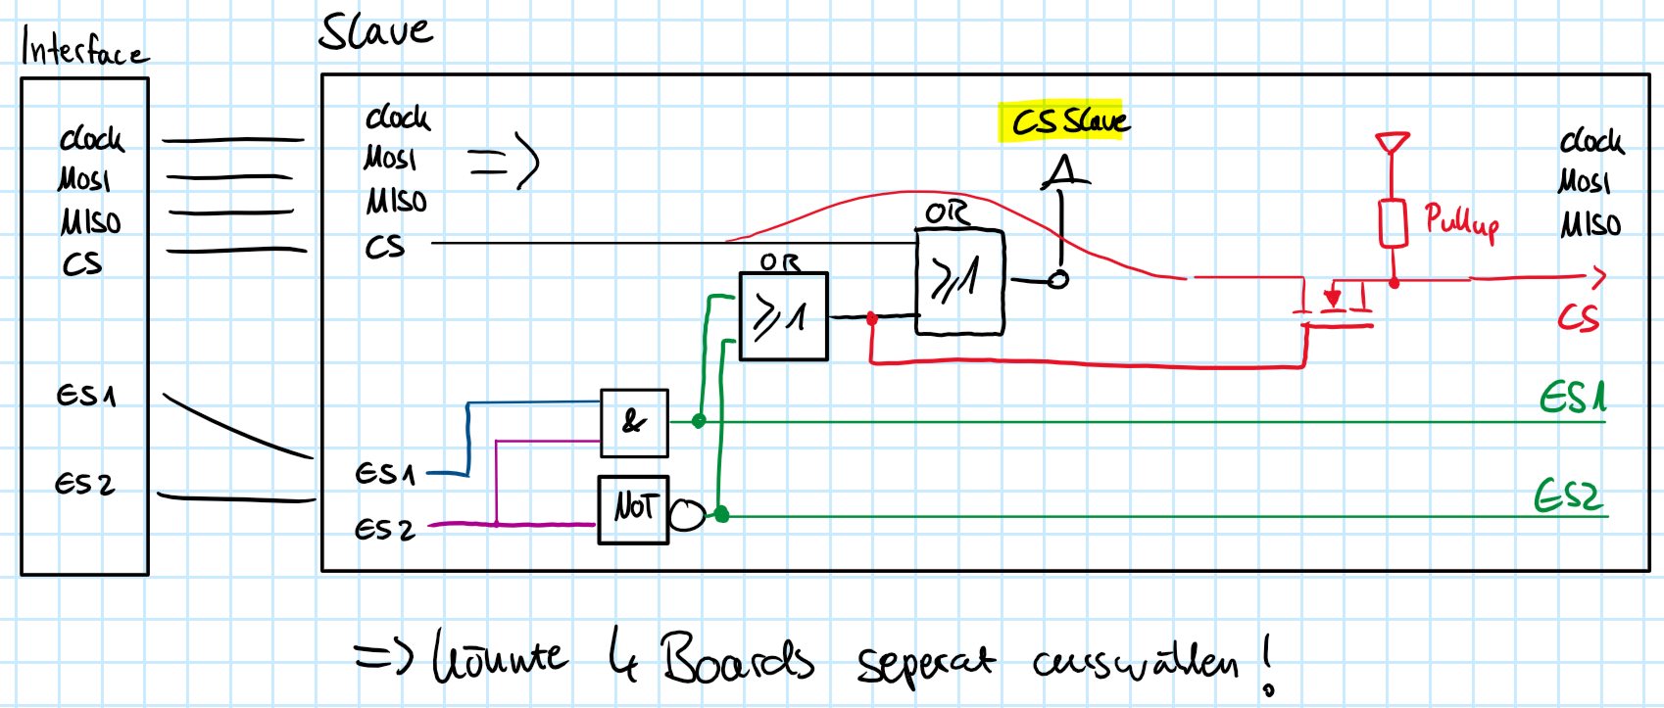 Über Logikschaltung und Expansion-Select (2x OUT) SPI separat addressieren | 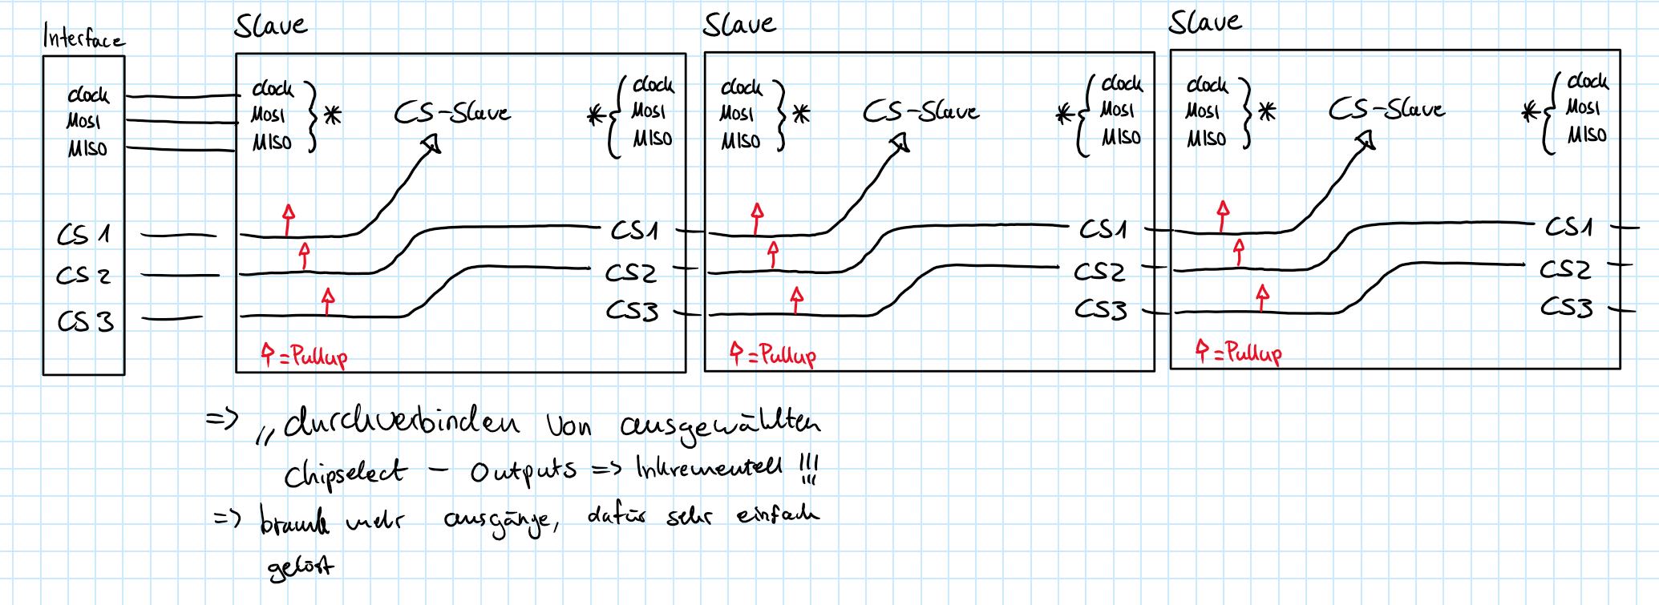 Über inkrementelles Verbinden ausgewähler Chipselect Leitungen
2 | Ausgangsspannung | 24V | 48V
3 | Ausgangsstrom
4 | Open/Closed Loop | Open Loop | Closed Loop möglich
5 | Schnittstelle & Kommunikation | SPI | I2C | Step/Dir
6 | Ramp Generator | muss IOe2 liefern | Auf Treiberchip vorhanden
7 | Detektion zweier Endlagensensoren | muss IOe2 liefern | Auf Treiberchip vorhanden | SPI-IO Extension | I2C IO-Extension
8 | Positionsüberwachung mittels Encoder
9 | Weitergabe Encoder an IOe2 | Paralellverbindung an Ioe | SPI Interface | I2C Interface
10 | Weitere Erweiterungsboards anschliessen | möglich | nicht möglich
11 | Openloop Überwachung möglich (z.B. über StallGuard) | Sensorless Controll (StallGuard o.ä.) | nein
12 | Ausgangsstrom | 1.5A | 1.5< x <2.5 | x < 2.5
13 | Eingang -> Homing Sensor möglich? | ja | nein
14 | Punkt 21
15

